상품제안서
쓰리세븐 SS-4115VC 손톱깍이 세트 | 상품코드: F19566

 |  |  |  |  |  |  | 02-412-0044 | www.easy1.co.kr
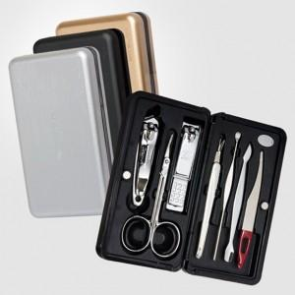

【상세/제작정보】 | 12.01 실버 케이스만 진행 가능합니다.

【인쇄/포장옵션】 | 실크 / 포장지포장

【공급단가】 | 수량 | 50~ | 100~ | 500~ | 1,000~ | 2,000~
*VAT별도 | 단가 | 12,840원 | 12,240원 | 11,960원 | 11,480원 | 11,000원

【상품 URL】 | https://easy1.co.kr:443/src/goods_detail.php?gdno=19566

